Tabelle1
Bio Pesto Manufaktur
a
Kostenart | Kosten | fix | variabel
Rohstoffeinsatz | 12000 |  | 12000
Verpackungsmat. | 1500 |  | 1500
Personalkosten | 24500 | 14700 | 9800
Versandkosten | 1000 |  | 1000
sonstige Kosten | 21000 | 20200 | 800
 | 60000 | 34900 | 25100

b
Kv | 25100
verkaufte Gläser | 12000
Kv pro Glas | 2.09

c
DB bei 300 Gläsern
Brutto | 3.5
Ust | 0.32
Netto | 3.18
-KV | -2.09
DB pro Glas u gesamt | 1.09 | 300 | 328.00

d
kostenrechnerisch annehmen, wenn es freie Kapiazitäten gibt. |  |  |  |  | g grafische Lösung

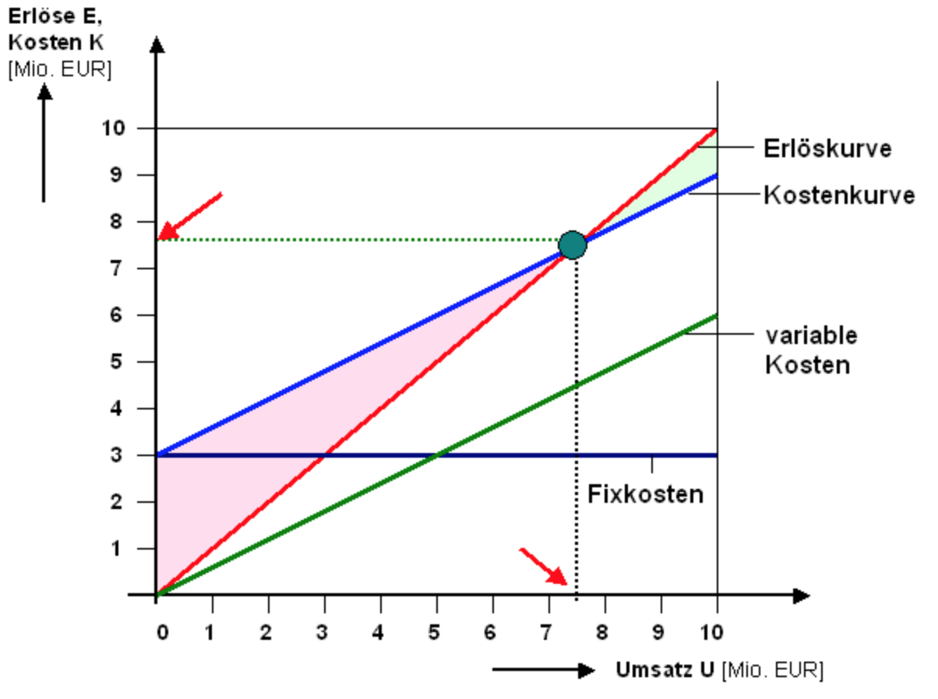
e
Break Even Point
Kf | 34900

DB
Brutto | 5.5
Ust | 0.50
Netto | 5.00
-KV | -2.09
DB pro Glas u gesamt | 2.91

BEP Stück | 11,993.13
aufrunden | 11,994

f
Mindestumsatz | 59,970.00

h) Promo: 2 zum Preis von 1

DB
Brutto | 5.5
Ust | 0.50
Netto | 5.00
-KV | -4.18
DB pro Glas u gesamt | 0.82 | ja, aber nur für kurze Zeit, DB ist noch positiv

i) Preisdifferenzierung | Brutto | Netto | KV | DB pro Stück | Stück | DB Gesamt |  | 230.76923077
 | 5.50 | 5.00 | 1.40 | 3.60 | 230 | 828.00 | alt | 30%
80% | 4.40 | 4.00 | 1.40 | 2.6 | 300 | 780.00 | neu | 69.230769231
 |  |  |  |  |  |  |  | 300
 |  | kritische Menge |  | 828.00 | 2.6 | 318.46153846
 |  | aufrunden… |  |  |  | 319 | Stück

